Sheet1
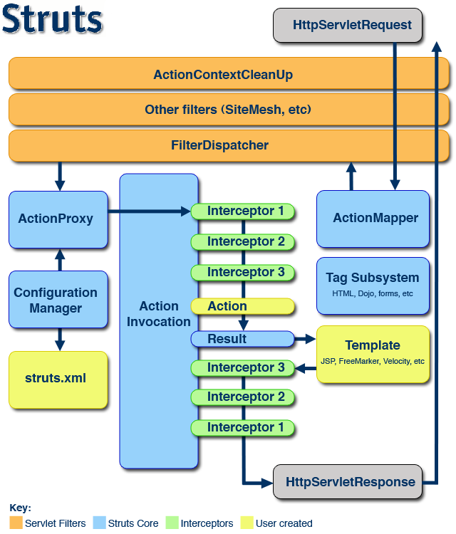
struts2执行流程

success.jsp
浏览器
服务器tomcat
过滤器：StrutsPrepareAndExecuteFilter
struts2的引擎

1： request

2 ：doFilter

3 ：调用对应的引擎

4：mapping映射

5：struts.xml文件的解析

6：生成对应的actionProxy

7：通过一些列拦截器处理

8：调用action的execute方法

9:返回成功

12：返回
10：返回
11：返回

13：response

当用户提交一个请求，服务器接收，并且交给struts2的核心过滤器进行处理，struts2的过滤器调用struts2的一些列处理器来进行处理（如：解析struts.xml配置文件，和用户提交的请求进行对比，如果找不到返回404，如果倒找进行下一步处理。）直到调用对应的Action类中的execute方法，执行完成后再进行一系列核心过滤器，由核心过滤器返回给服务器，服务器对浏览器进行相应的响应。 |  | ss

 | 详细流程图：

